JAVA基础
SE,EE |  | Java SE(标准版)、Java EE(企业版)、Java ME(微型版)
 |  | SE允许开发和部署在桌面、服务器、嵌入式环境和实时环境中使用的 Java 应用程序
 |  | EE帮助开发和部署可移植、健壮、可伸缩且安全的服务器端 Java 应用程序。Java EE 是在 Java SE 的基础上构建的，它提供 Web 服务、组件模型、管理和通信 API，可以用来实现企业级的面向服务体系结构
 |  | 简单来说的话就是： Java SE 就是做电脑上的运行软件 Java EE 就是用来做网站的 （例如JSP、Html5、CSS3）
垃圾回收 |  | JVM空闲时检查释放
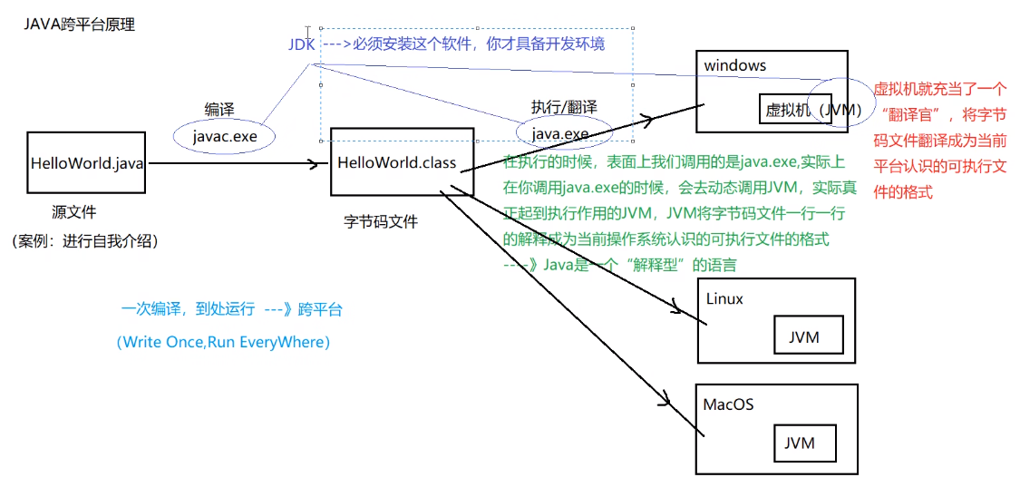
跨平台 |  | 核心是JVM虚拟机

编译运行 |  | javac test.java 生成class字节码文件 javac -d . *.java 一个包的文件都在时编译 java test 运行
jar |  | 保护class文件和一些元信息 java项目产生jar包，web项目产生war包
条件编译 |  | 通过判断条件为常量的if语句实现的。根据if判断条件的真假，编译器直接把分支为false的代码块消除。通过该方式实现的条件编译，必须在方法体内实现，而无法在正整个Java类的结构或者类的属性上进行条件编译 final boolean DEBUG = true; //通过final常量实现 if(DEBUG) { xxxxxx}
环境变量 |  | classpath: 运行时都会去该路径找class路径，因此可在任意路径运行 JAVA_HOME: jdk目录
文档注释 |  | /** 文档注释 @author @version xxxxxxx */
 |  | /** 文档中方法注释 @param name 姓名 @param age 年龄 */
 |  | javadoc对文档注释进行解析，生成说明文档 javadoc -d myHello -author -version Hello.java
反编译 |  | class变java jd-gui.exe
JDK,JRE和JVM |  | JDK:JAVA开发工具包，面向开发者 JRE：JAVA运行环境，面向用户 JVM：JAVA虚拟机

常用包 | lang | 核心类，如String、Math、Sytem和Thread类等，使用这个包无需使用import语句导入，系统会自动导入这个包中的所有类
 | util | 工具类/接口和集合框架类/接口。如Arrays和List、Set等。国际化，随机数，正则，读写压缩包文件
 | net | 网络编程相关的类/接口
 | io | 输入/输出编程相关的类/接口
 | text | 处理文本、日期、数字和消息的类和接口
 | sql | JDBC数据库编程的相关类/接口
 | awt | 构建图形用户界面(GUI)程序
 | javax.swing | 新界面包，用于构建平台无关的GUI程序
 | javax | 以javax开头的包都是扩展包
包 | package | 1.功能相似或相关的类或接口组织在同一个包中，方便类的查找和使用 2.同一个包中的类名字是不同的，不同的包中的类的名字是可以相同的，当同时调用两个不同包中相同类名的类时，应该加上包名加以区别。因此，包可避免名字冲突 3.包声明应该在源文件的第一行，每个源文件只能有一个包声明
 |  | 导入包内成员：import package1[.package2…].(classname|*); 两个类在同一个包中，一个使用另一个，可不用import

bean | 一种规范 | 1、所有属性为private 2、提供默认构造方法 3、提供getter和setter 4、实现serializable接口
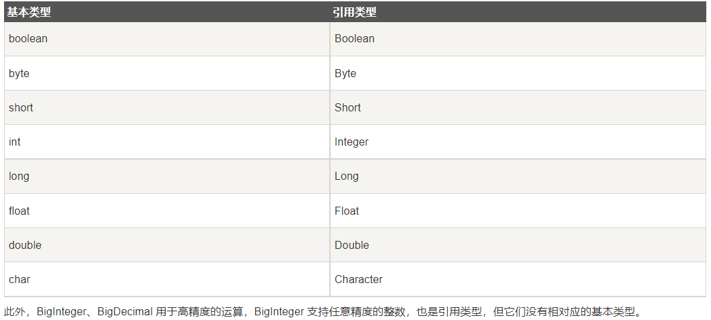
基本类型 | byte | 占用1字节，-128~127
 | short
 | int | 整数默认类型
 | long | 1000L，注意加L
 | float | 100.1F，注意加F
 | double | 浮点数默认类型
 | boolean
 | char | Unicode字符集
 | String | 引用数据类型,注意对比用equals
 |  | String转数值 Integer.parseInt(str) 整数转int Douuble.parseDouble(str) 浮点数转double
 |  | 数值转String String.valueOf(i) Integer.toString(i) i+""
 | 类型转换 | 在进行父类向子类的转换时，一个好的习惯是通过instanceof运算符来判断父类变量是否是该子类的一个实例，否则在运行时会抛出运行异常ClassCastException，表示类转换异常
枚举 | enum | 1) 枚举可以实现一个或多个接口（Interface） 2) 可以定义新的变量 3) 可以定义新的方法 4) 可以定义根据具体枚举值而相异的类 public enum Season { SPRING, SUMMER, AUTUMN, WINER; //从0开始递增 //或者 SPRING(1), SUMMER(2), AUTUMN(3), WINTER(4); //Mon("Monday"),Tue("Tuesday"),Wed("Wednesday") }
 |  | 迭代：for (Season myVar : Season.values())
自动装箱与拆箱 |  | Java自动将原始类型值转换成对应的对象，比如将int的变量转换成Integer对象，这个过程叫做装箱，反之将Integer对象转换成int类型值，这个过程叫做拆箱
 | 自动装箱 | int i = 10; Integer n = i;
 | 自动拆箱 | Integer i = 10; int n = i;
传参 | 基本类型 | int,double,char等。传值，实参不跟着变。 基本类型变为引用传参：改为数组或者封装到自定义类
 | 引用类型 | String,数组，类的对象。引用传参，传内存地址，改形参会使实参同步改变
 | 参数长度可变 | int getX(String id, int…grades) //用…表示可以传入多个相同类型参数 grades.length获取具体个数
类 |  | 一个java文件可以包含多个java类，但是只能包含一个public类，并且public类的类名必须与java文件名相同
 | private | 子类不能直接访问私有父类成员，需要通过父类提供的公有函数访问
 | public
 | protected | 不能修饰类（内部类除外），接口及接口的成员变量和成员方法不能声明为 protected 子类与基类在同一包中：被声明为 protected 的变量、方法和构造器能被同一个包中的任何其他类访问； 子类与基类不在同一包中：那么在子类中，子类实例可以访问其从基类继承而来的protected方法，而不能访问基类实例的protected方法。
 | 包访问权限 | 没有任何修饰符的权限就是包访问权限，当前包的所有类都可以访问这个成员，如表中所示，对于本包之外的类，这个成员就变成了private，访问不了
 | 访问权限 | public、protected、包访问权限(默认)、private，如果省略了访问修饰符，那默认访问权限为包访问权限。 四种权限从最大权限到最小权限分别是： public > protected > 包访问权限> private
 | 匿名对象 | 只使用一次或者少数的几次 例如：System.out.println("xxx:" + new Student().getX())
 | 内部类 | 可以方法外部类所有成员与方法（包括private）
 | 构造函数 | 啥都不写（java中允许不写出默认构造函数)则类中默认有一个不传参的构造函数
 | Object类 | java所有类都从Object继承，未指定父类的自定义类默认从java.lang.Object类继承 getClass：返回当前对象所属类
 | static | 静态方法： 只能访问静态成员
 |  | 静态初始化器，类加载到内存时系统自动调用，先于构造方法执行 static{ 对static对象初始化; }
final |  | 常量 修饰类不能被继承 常量成员在定义时赋值，或者在构造函数或静态初始化器 引用的指向不能改变 方法不能被重写
继承 | extends | 子类只能继承于一个父类，super表示父类 class child extends parent{} @Override，可选的注解 表示重写方法，重写是被会有提示
 | instanceof | 判断某个对象是否为某类/子类的一个实例 if(p instanceof Student)
抽象类 | abstract | 抽象类。包含正常成员，方法，abstract修饰的方法。子类必须实现抽象方法 public abstract int getX();
接口 | interface | 包含常量public static final以及抽象方法，默认方法public default（可定义具体实现），接口类中允许省略修饰符 不能使用private，不能用new创建接口对象
 |  | 实现类：可以继承多个接口，必须实现所有抽象方法，否则加abstract变为抽象类 class XXX implements inter1, inter2…，
 | 函数式接口 | 有且仅有一个抽象方法，但是可以有多个非抽象方法的接口。 函数式接口可以被隐式转换为 lambda 表达式。 @FunctionalInterface interface GreetingService { void sayMessage(String message); }
字符串处理 | String | String 是不可变的对象，每次对 String 类型进行改变的时候，都会生成一个新的 String 对象，然后将指针指向新的 String 对象，所以经常改变内容的字符串最好不要用 String ，因为每次生成对象都会对系统性能产生影响，特别当内存中无引用对象多了以后， JVM 的 GC 就会开始工作，性能就会降低 线程安全
 |  | 当我们使用双引号创建一个字符串时，如下，JVM 首先在字符串池中寻找具有相同值的字符串。 String str1 = "ABC"; 如果找到了，它将返回字符串池中的字符串对象的引用。否则，它会在字符串池中创建字符串对象并返回引用。JVM 通过在不同的线程中使用相同的字符串，节省了大量的内存。 如果使用 new 运算符创建字符串，则会在堆中创建它。
 | StringBuffer | 要频繁对字符串内容进行修改，出于效率考虑最好用StringBuffer，想转 String 类型，调用toString()方法 线程安全
 | StringBuilder | 可修改，不是线程安全，速度更快
 | 使用策略 | （1）基本原则：如果要操作少量的数据，用String ；单线程操作大量数据，用StringBuilder ；多线程操作大量数据，用StringBuffer。 （2）不要使用String类的"+"来进行频繁的拼接，因为那样的性能极差的，应该使用StringBuffer或StringBuilder类，这在Java的优化上是一条比较重要的原则。

数组 | 定义 | int[] myArray = new int[5]; 只决定数组元素的长度，系统分配元素初始值。实例化后填充默认值：char空格，String空值null，boolean为false String[] names = new String[]{"张三","李四","王五"}； String[] books = {"射雕英雄传","天龙八部","笑傲江湖"}； 手动初始值，系统决定大小
 | 二维数组 | int[][] myArray = new int[4][2] 注意允许各一维数组具有不同长度，例： int[] a = new int[3]; int[] b = new int[5]; int[][] x = new int[2][]; x[0] = a; x[1] = b;
 | 复制 | 1.array.clone() 2.System.arraycopy()
 | 遍历 | for(int temp: array) for(xxx;array.length; xxxx) for(int[] a: array{for(int temp: a){ } } 二维数组
 | 其他操作 | java.util.Arrays类中定义
重载需要注意 |  | public static void method(List<String> list) { System.out.println("invoke method(List<String> list)"); } public static void method(List<Integer> list) { System.out.println("invoke method(List<Integer> list)"); } 参数List和List编译之后都被擦除了，变成了一样的原生类型List，擦除动作导致这两个方法的特征签名变得一模一样

集合Collection
List | ArrayList | 基于动态数组实现，支持随机访问，注意只能使用引用数据类型(Integer,Double,String,数组等),不能是基本类型，存多种类型用Object ArrayList<Integer> list = new ArrayList<Integer>(); 声明 list.add(7); 添加 list.get(1); 访问
 | vector | 和 ArrayList 类似，但它是线程安全的 开销就比 ArrayList 要大，访问速度更慢。最好使用 ArrayList 而不是 Vector，因为同步操作完全可以由程序员自己来控制 Vector 每次扩容请求其大小的 2 倍（也可以通过构造函数设置增长的容量），而 ArrayList 是 1.5 倍
 | LinkedList | 基于双向链表实现，只能顺序访问，比ArrayList添加删除效率高，查找效率低。LinkedList 还可以用作栈、队列和双向队列。
 | PriorityQueue | 基于堆结构实现，可以用它来实现优先队列
Set | TreeSet | 有序set，用红黑树实现，查找logN
 | HashSet | 无序set，用哈希表实现，查找1，不是线程安全的
Queue |  | add， poll
Map | TreeMap | 基于红黑树实现
 | HashMap | 基于哈希表实现，用拉链法来解决冲突 put,,,,get 遍历:1.只获取key用keySet()，只获取value用values() 2.for (Map.Entry<Integer, Integer> entry : map.entrySet()) { System.out.println("Key = " + entry.getKey() + ", Value = " + entry.getValue());} 3.Iterator<Map.Entry<Integer, Integer>> entries = map.entrySet().iterator(); while (entries.hasNext())
 | HashTable | 和 HashMap 类似，但它是线程安全的，这意味着同一时刻多个线程同时写入 HashTable 不会导致数据不一致。它是遗留类，不应该去使用它，而是使用 ConcurrentHashMap 来支持线程安全，ConcurrentHashMap 的效率会更高，因为 ConcurrentHashMap 引入了分段锁
 | LinkedHashMap | 使用双向链表来维护元素的顺序，顺序为插入顺序或者最近最少使用（LRU）顺序
容器算法 |  | 在Collections类中，java.util.Collections

异常处理 |  | 顶层父类java.lang.Throwable，分Exception与Error分支
 |  | Exception常用方法：toString，printStackTrace
 | 处理异常 | try{ } catch(Exception ex){ ex.toString()... } finally{ }
 | 抛出异常 | throw new XXXXException(); throws： 跟在方法声明语句后，可写多个，表示可能会抛出哪些异常 注意：throws抛出异常时，它的上级（调用者）也要申明抛出异常或者捕获，不然编译报错。而throw的话，可以不申明或不捕获但编译器不会报错
 | 断言assert | assert关键字从JAVA SE 1.4 引入的，为避免和老版本代码中使用了assert关键字导致错误，执行时默认是不启动断言检查的（所有的断言语句都将忽略） 如果要开启断言检查，则需要用开关-enableassertions或-ea来开启 assert a == b; assert a != b : "ThinkWon";
输入输出IO | 基本类 | java.io InputStream，OutputStream，用于处理二进制数据，常用FileInputStream，FileOutputStream Reader，Writer，处理字符流，用于文本文件常用FileReader，FileWriter
 | 控制台输出 | System.out(System中的一个静态PrintStream常量对象)， System.in，System.err
 | File类 | 创建文件createNewFile，文件夹mkdir/mkdirs，读取目录下有哪些文件(list)，删除文件/目录（要确保里面没有文件，否则失败），判断是文件还是目录isDirectory，重命名
 | FileReader | 注意放到try中处理，或者函数声明后加throws，交给上一级处理
 | FileWriter | close与flush区别： close:关闭流资源，但是关闭之前会刷新一次内部的缓冲中的数据。将数据刷到目的地中去。和flush区别：flush 刷新后，流可以继续使用，close刷新后，将流关闭。
 | 对象序列化 | 序列目标类要实现io.Serializable接口，用transient关键字标记不需要序列化的属性 ObjectOutputStream，ObjectInputStream装入这个类实例

数据库 | JDBC | 为多种关系数据库提供统一访问，使Java语言程序可以执行SQL语句操作数据库。JDBC通过数据库厂商提供的JDBC驱动程序建立与数据库的连接
 | 处理流程 | 连接数据源，如：数据库。 Class.forName("org.sqlite.JDBC"); // 要求JVM查找并加载指定的类，此处加载JDBC驱动 Connection c = DriverManager.getConnection("jdbc:sqlite:test.db"); 为数据库传递指令。 Statement stmt = conn.createStatement(); 或者PreparedStatement ptmt = conn.prepareStatement(sql); stmt.executeUpdate(sql); //插入更新删除 ResultSet rs = stmt.executeQuery( "SELECT * FROM COMPANY;" ); //查找 c.commit(); //提交事务 conn.setAutoCommit(false)设置为手动提交，默认的是自动提交 处理数据库响应并返回的结果。
 | 常用类 | DriverManager:管理JDBC驱动，获取Connection接口对象 SQLException Connection:创建数据库连接对象，访问之前要先连接 Statement：执行SQL语句的工具接口 ResultSet：创建结果集对象
 |  | 批量处理语句：addBatch(sql) executeBatch();

线程 | 创建 | 通过实现 Runnable 接口（最简单） 1.实现 Runnable 接口，重写run() 2.主函数中实例化Thread，将Runnable对象传入 或者 1.实现 Runnable 接口，重写run() run()可以调用其他方法，使用其他类，并声明变量，就像主线程一样 2.实例化一个Thread(Runnable threadOb,String threadName);对象 3.启动线程对象 t.start ();
 |  | 通过继承 Thread 类 1.创建一个新的类，该类继承 Thread 类 2.重写run() (Thread类的run实际上在调用Runnable成员去run) 3.start()
 |  | 通过 Callable 和 Future 创建线程 1. 创建 Callable 接口的实现类，并实现 call() 方法，该 call() 方法将作为线程执行体，并且有返回值。 2. 创建 Callable 实现类的实例，使用 FutureTask 类来包装 Callable 对象，该 FutureTask 对象封装了该 Callable 对象的 call() 方法的返回值。 3. 使用 FutureTask 对象作为 Thread 对象的 target 创建并启动新线程。 4. 调用 FutureTask 对象的 get() 方法来获得子线程执行结束后的返回值。
 | 常用方法 | join，暂定当前线程执行，知道调用join方法的线程执行结束 sleep，阻塞一段时间，不释放互斥锁 yield，暂停，变为就绪状态，让给优先级相同或更高的
 | 同步 | synchronized修饰某方法，使其变为临界区 1.修饰run() 2.在run内部，使用synchronized(this){ }, 得到同步代码块。判断条件前后各一次，防止有多个线程同时通过第一次检查
 |  | ReentrantLock类 (在java.util.concurrent.locks包内) if(lock.tryLock){ try{} finally { lock.unlock(); } }
 | 通信 | wait，在synchronized方法内使用，使线程阻塞，释放互斥锁 notify, notifyAll，唤醒等待锁的线程

注解 |  | 注解也叫元数据，即一种描述数据的数据。用于对代码进行说明，可以对包、类、接口、字段、方法参数、局部变量等进行注解
 | 用途 | 生成文档，通过代码里标识的元数据生成javadoc文档。 编译检查，通过代码里标识的元数据让编译器在编译期间进行检查验证。 编译时动态处理，编译时通过代码里标识的元数据动态处理，例如动态生成代码。 运行时动态处理，运行时通过代码里标识的元数据动态处理，例如使用反射注入实例
 | 分类 | Java自带的标准注解，包括@Override（标明重写某个方法）、@Deprecated（标明某个类或方法过时）和@SuppressWarnings（标明要忽略的警告），使用这些注解后编译器就会进行检查 元注解，元注解是用于定义注解的注解，包括@Retention（标明注解被保留的阶段）、@Target（标明注解可以使用的地方）、@Inherited（标明注解可继承）、@Documented（标明是否生成javadoc文档） 自定义注解，可以根据自己的需求定义注解
 |  | 自定义注解： @Target(ElementType.TYPE) @Retention(RetentionPolicy.RUNTIME) public @interface TestAnnotation{ int id() default 0; String msg() default ""; } 使用： @TestAnnotation(id=3, msg="hello annotation") public class Test {} 主方法中访问注解： Annotation[] annotations = Man.class.getAnnotations();
反射 |  | 在运行状态中，对于任意一个类，都能够知道这个类的所有属性和方法；对于任意一个对象，都能够调用它的任意方法和属性
 | 用途 | 反射最重要的用途就是开发各种通用框架 很多框架（比如 Spring）都是配置化的（比如Spring 通过 XML 配置模式装载 Bean），为了保证框架的通用性，他们可能根据配置文件加载不同的对象或类，调用不同的方法，这个时候就必须用到反射——运行时动态加载需要加载的对象。
 | 功能 | 在运行时判定任意一个对象所属的类 在运行时构造任意一个类的对象 在运行时判定任意一个类所具有的成员变量和方法 在运行时调用任意一个对象的方法
 | 缺点 | 性能问题：使用反射基本上是一种解释操作，JVM无法对这些代码进行优化，因此，反射操作的效率要比那些非反射操作低得多。反射机制主要应用在对灵活性和扩展性要求很高的系统框架上，对性能要求高的程序中不建议使用 安全限制：使用反射技术要求程序必须在一个没有安全限制的环境中运行 内部暴露：由于反射允许代码执行一些在正常情况下不被允许的操作（比如访问私有的属性和方法），所以使用反射可能会导致意料之外的副作用——代码有功能上的错误，降低可移植性。反射代码破坏了抽象性，因此当平台发生改变的时候，代码的行为就有可能也随着变化。
 | 反射机制相关类 | Class：代表类的实体，在运行的Java应用程序中表示类和接口 Field：代表类的成员变量（通过反射获取私有属性，方法和构造方法时，需要进行暴力反射，设置setAccessible(true)） Method：代表类的方法 Constructor：代表类的构造方法
 | 获取Class类对象 | 1.知道该类的全路径名，获取 Class 类对象。 Class<?> classBook = Class.forName(“com.jourwon.reflect.Book”); 2.这种方法只适合在编译前就知道操作的Class。直接通过 类名.class 的方式得到，该方法最为安全可靠，程序性能更高，这说明任何一个类都有一个隐含的静态成员变量 class Class clz = Book.class; 3.使用类对象的 getClass() 方法。 Book book1 = new Book(); Class<? extends Book> book1Class = book1.getClass();
增强for循环不能在内部remove |  | for (Student stu : students) { if (stu.getId() == 2) { students.remove(stu); } } 解决：用迭代器删除(remove方法会在删除当前迭代对象的同时维护索引的一致性) Iterator<xxx> it = students.iterator(); while (it.hasNext()){ Object obj = it.next(); if (xxxx){ it.remove();

测试 | 单元测试

Spring
JAVAEE体系 |  | 客户端， Web层(Servlet,Spring MVC)，service业务层(Spring)，DAO持久层(MyBatis,JDBC,JdbcTemplate,JPA,DBUtils)

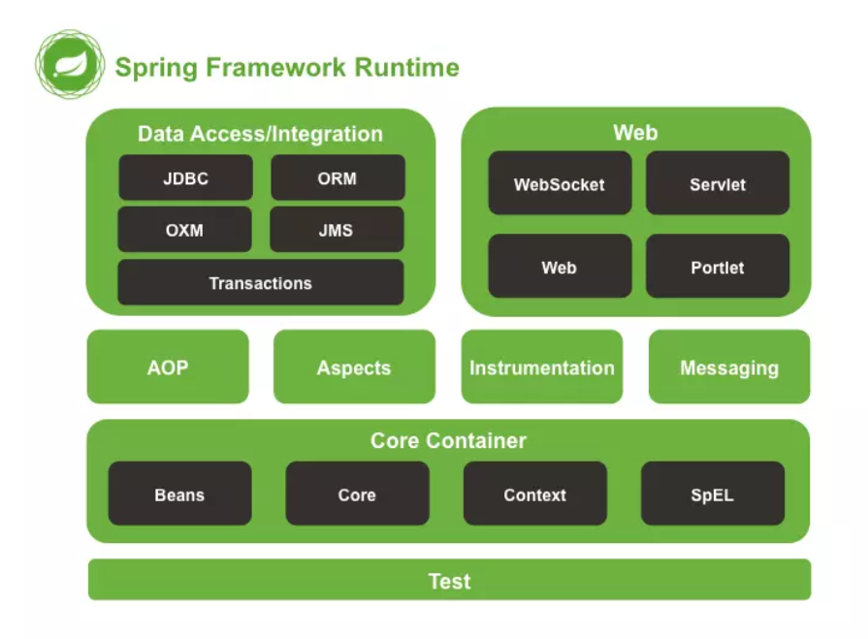
依赖注入DI |  | 由容器动态的在运行期间将依赖关系注入组件中
 |  | 优点：解耦，提升灵活性与可维护性，组件重用频率 缺点：用反射创建对象，效率有损耗
 |  | 实现：注解，反射，在xml中记录有哪些类
控制反转IOC |  | 设计的对象由容器控制创建，而不是直接在对象内部直接控制new，即正向。对象实例化+对象的属性赋值操作（注入）
 |  | 对象实例化分析： 1.工厂模式（ApplicationContext） 2.解析xml Bean标签 3.反射实例化Bean对象
IoC装配 | 手动 | IoC对象的依赖注入/装配（手动）： 1.set注入（推荐）：set方法，property标签 2.构造器注入 3.静态工厂 4.实例化工厂
 | 自动化装配 | 注解注入 1.xml中加入context命名空间xmlns(namespace,ns)，xsd地址 2.添加<context:annotation-config/>配置
扫描器 | 组件扫描器 | <context:component-scan base-package="com.wxy.auto"/> 配置扫描包范围，省去bean标签配置 并不用再使用<context:annotation-config/>

面向切面编程AOP |  | 把多个类的公共行为封装到可重用模块，叫Aspect。例如想要在很多方法前后加相似的log输出
 |  | 借助AOP，可以使用各种功能层去包裹核心业务层。这些层以声明的方式灵活地应用到系统中，核心应用甚至根本不知道它们的存在。这是一个非常强大的理念，可以将安全、事务和日志关注点与核心业务逻辑相分离。
 |  | 实现原理：静态代理，动态代理（可以不用为每个接口单独创建代理，只需和InvocationHandler接口对象bind，或者Proxy(class))。在类上面包装一层，在原类方法前后加固定的一些代码
 | 概念 | 横切关注点：AOP把业务流程分为若干部分，每部分单独处理，组装为完整的业务流，每部分成为关注点 切面：对关注点的抽象 连接点：被拦截到的方法（如某方法中要插入日志，权限等） 切入点：对连接点进行拦截的定义，不一定每个连接点都进行操作（对连接点匹配的规则定义） 通知：拦截了连接点之后要执行的代码（例如日志），分前置通知、返回通知 目标对象：动态代理的目标对象 织入：把切面应用到目标对象，并生成动态代理对象。Aop.framework.ProxyFactory用作织入器 引入：不改代码同时，在程序运行期为类动态地添加方法或字段
 | 实现 | 经典基于代理： 实现接口MethodBeforeAdvice，AfterReturningAdvice，ThrowsAdvice，即拦截器 pom中引入依赖AspectJ，（spring-context） xml文件中写注入
 |  | AspectJ基于XML配置：AspectJ是面向切面的框架，定义了aop语言，有专门的编译器生产java规范的class文件。 在xml中添加<aop>…
 |  | AspectJ基于注解的配置,提倡 配置自动扫描的包<context:component-scan…>，配置开启aop环境<aop:aspectj-autoproxy/> 注解@Aspect定义切面

核心容器 |  | 容器:bean。Spring提供了BeanFactory和ApplicationContext两个IOC容器管理bean对象。 组织和存储其他对象，bean对象
 | BeanFactory | 生产管理bean。可以理解为就是个 HashMap，Key 是 BeanName，Value 是 Bean 实例。通常只提供注册（put），获取（get）这两个功能。我们可以称之为 “低级容器”。
 | ApplicationContext | 更常用，可以称之为 “高级容器”。因为他比 BeanFactory 多了更多的功能。他继承了多个接口。因此具备了更多的功能。例如资源的获取，支持多种消息（例如 JSP tag 的支持），对 BeanFactory 多了工具级别的支持等待。
 |  | 获取Bean实例： ClassPathXmlApplicationContext方法，从类路径classpath下加载xml配置文件 FileSystemXmlApplicationContext方法，不推荐使用，从文件系统中加载配置文件（项目根目录），写绝对路径，若想用classpath路径，需加"classpath:"

 | Bean配置（怎样声明) | XML：设置bean的属性和相互依赖，通常定义id和class属性 <bean id="user" class="com.demo.model.UserBean"></bean>
 |  | 注解：在类定义上面加注解 @Component（org.springframework.stereotype.Component)，Spring容器识别，自动转换为管理的bean 其他注解：让用途更清晰，并各自具有特殊功能 @Repository: 对DAO实现类标注 @Service：对Service实现类标注 @Controller：对Controller类标注 getBean时的名字：id遵从：不指定bean的名称，默认为类名首字母小写其它不变，之后赋给id
 |  | java类 import org.springframework.context.annotation.Bean import org.springframework.context.annotation.Configuration @Configuration 为Spring容器提供bean定义信息 public class AppConf{ @Bean 提供了一个bean的定义信息 public CleanAir cleanair(){ return new CleanAir(); } } 最后在xml中配置开启context扫描，实现bean的配置 <context:component-scan base-package="com.demo.model"/>
 |  | 对比：java类配置更灵活，复杂一些
 | Bean的注入（怎么实例化，注入） | xml中配置 1.属性注入：A类有Iair air属性，setAir方法。 配置：在<bean id="A">里面，加 <property name="air" value或ref="CleanAir"><property/> name表示属性名，value设置值，ref填id名称实现对其他类的相互引用 2.构造函数：A类构造函数传入参数String name,Iair，添加 <constructor-arg index="1" ref="CleanAir"></constructor-arg> <constructor-arg index="0" value="abc"></constructor-arg> 3.对A的工厂类 4.常见数据类型注入 <List> <value>1</value> <ref bean="CleanAir"/> <bean class='com.demo.model.CleanAir"/> </List> <set> ... <map> ...
 |  | 注解： 添加maven依赖javax.annotation-api 告诉Spring开启注解：<context:annotation-config /> 或 <context:component-scan base-package="com.demo.model"/> 常用： @Autowired：默认按类型匹配注入bean，和成员变量名称无关，可对成员变量，方法，构造函数，自动装配，去找相应类型bean，如果只有一个就直接装配，不止一个就按名称查找，找不到抛出异常 @Qualifier：配合Autowired使用，指定注入哪个 例：@Autowired @Qualifier(value="cleanair") IAir air @Resource：默认按成员变量名称匹配注入bean，若属性为空，采用标注处变量名作为bean名称。若未指定名称，并且没有同名bean，退化为Autowwired，按类型注入 例：@Resource(name="CleanAir") IAir air @Required：适用于属性的setter方法，表示bean属性要在xml文件配置时进行填充 @Value：为属性设置默认值
 | Bean作用域，生命周期 | xml中Bean的scope属性定义作用域
 |  | 单例singleton:每个容器拥有诶已的一个实例 原型prototype：一个Bean定义，任意多个对象 使用基于Web的ApplicationContext中可用： 请求request：一个http请求产生一个Bean对象 会话session：一个Bean的作用域为HTTPSession的生命周期 全局会话global session：一个Bean的作用域为全局HTTPSession的生命周期，常用语门户网站场景

DAO |  | Data Access Object，其主要职能是将访问数据库的代码封装起来，让这些代码不会在其它层出现或者暴露出来给其它层 提供了对JDBC、Hibernate、MyBatis等DAO层支持。依赖commons-dbcp.jar，commons-pool.jar,spring-jdbc
 |  | 使用JdbcDaoSupport提供的JdbcTemplate执行SQL语句 1.准备Model类（包含若干属性和set,get) 2.定义接口类执行对Model类的某些操作 3.继承JdbcDaoSupport类，并实现2的接口，通过getJdbcTemplate，执行相应方法queryForList(sql) 查询或者使用template.query(sql, new RowMapper<User>()) RowMapper定义每行记录封装成怎么样的，重写User mapRow(ResultSet resultSet, int i) 4.数据库名称地址等属性在xml的dataSource属性中设置
 | 事务管理 | xml中配置DataSourceTransantionManager，设置代理对象TransactionProxyFactoryBean。将目标对象作为name是target的属性注入
 |  | https://cloud.tencent.com/developer/article/1062946

环境搭建 |  | 创建Maven普通项目 添加IoC坐标，spring-context 添加类 准备spring.xml，添加Bean ClassPathXmlApplicationContext加载xml，gettBean

